gráfica 1
Gráfica 1. Proporción de la inversión presupuestaria por Institución (2008-2015).

 | SEDENA | SEMAR | Seguridad Pública | PGR | Entidades federativas | Fondos y Subsidios Federales
2008 | 34861 | 13382 | 19711 | 9307 | 48811 | 12665
2009 | 43623 | 16059 | 32916 | 12309 | 58817 | 14493
2010 | 43632 | 15991 | 32437 | 11781 | 63369 | 23036
2011 | 50039 | 18270 | 35519 | 11997 | 71177 | 27314
2012 | 55611 | 19679 | 40536 | 14905 | 74993 | 31226
2013 | 60811 | 21865 | 41217 | 15761 | 88048 | 31775
2014 | 65237 | 24603 | 53859 | 17288 | 96242 | 33725
2015 | 71273 | 27026 | 56530 | 17029 | 108316 | 35301

Fuente: Elaboración propia, con la colaboración de Pilar Merino, a partir de la adaptación de datos del Cuadro 1 que se encuentra en al Anexo Presupuesto de Seguridad y Defensa en Atlas de la Seguridad y la Defensa de México 2012: 145. Para el 2013, 2014 y 2015 elaboración propia en base al Presupuesto de Egresos de la Federación (27/12/2012; 3/12/2013; 3/12/2014); Elaboración propia de los rubros entidades federativas y Fondos y Subsidios Federales. En relación al concepto "Seguridad Pública" de los años 2014 y 2015 se agregan los rubros asignados al Rubro "04 Gobernación" que tienen relación con esta función (CEFP, 2015). Cantidades en millones de pesos.

gráfica 2
Gráfica 2. Año de ingreso al SPPA por entidad

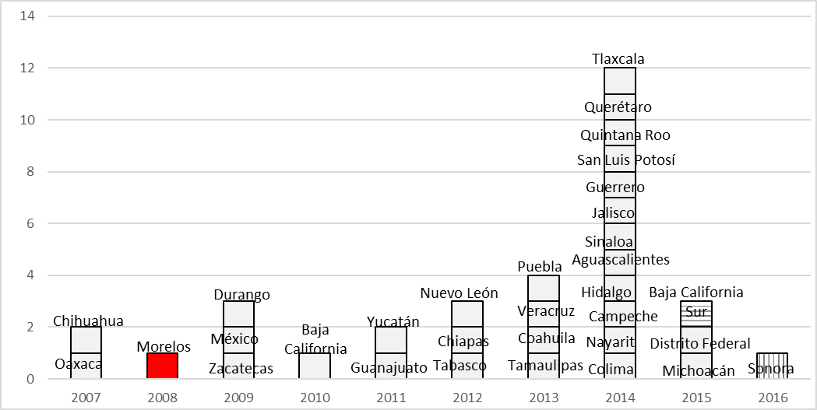

Fuente: Elaboración propia con la colaboración de Elsa Gurrola en base a información que se encuentra en la página web de SETEC.

gráfica 3
Gráfica 3. Recursos destinados por SETEC repartidos por Estados para la aplicación del NSJP (2010-2015)

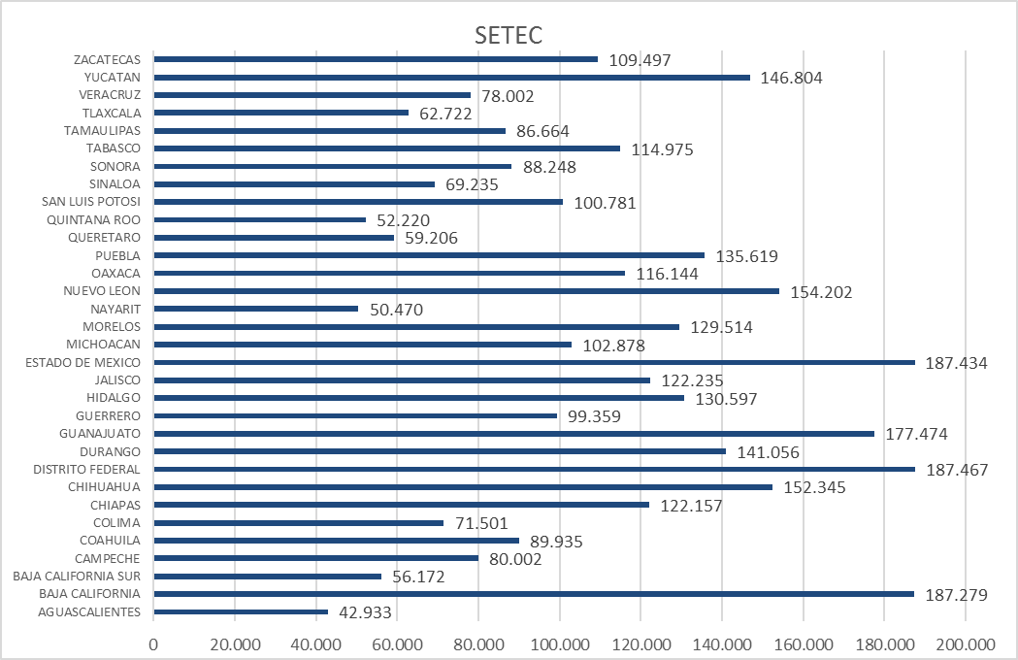

Fuente: Elaboración propia con la colaboración de Elsa Gurrola. En millones de pesos mexicanos.

